Sheet1
Scene No. | 0
Quest Title | 盖尔波特的魔术
Quest Log | 找彭卡猜谜
Map No. | 17
 | 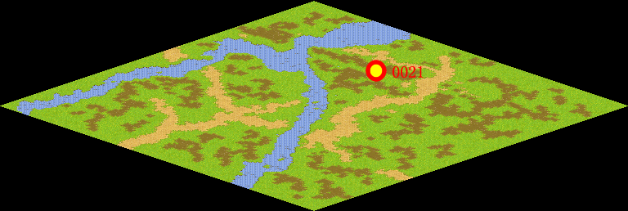
NPC No. | 21
Condition | lv>0
Dialog | 你能帮我问问迪伦怎样能让木炭自己跳起来吗？我在表演魔术时发现了一个很奇怪的现象。，这是为什么吗？
Select | 1：接受，2：不接受
Result | 1 : Scene 0001, 2 : 关闭对话框

ScriptFile | Qlog-0099-000.scr
 | Q0021-0099-000.scr

